Sheet1
序号 | 紧急程度 | 完成日期 | 问题类型 | 问题描述 | 处理状态
21 |  |  | 程式bug | aapt110当输入单头金额后，出现与单身不符合，选择了分摊至单身，但是单身金额没有动， | 已完成
 |  |  |  | EX：2111-171000019,结算成本运行axcr360就会报错
22 |  |  |  | aapq104 AP有数量没有抓取到1241-170900001-5611-060008005 | 已完成
23 |  |  |  | axrq191应收账龄单身增加未逾期栏位，且金额栏位按照系统设置显示小数位数 | 已完成
24 |  |  |  | axct331中执行axcp331，没有默认带出默认月份与账套 | 已完成
25 |  |  |  | axcq802查询后，不关闭程式的前提下，重新查询，界面上的资料没有清除，不能下条件 | 已完成
26 |  |  |  | axrt400中输入冲账日期，但是会提示axr-405的错误讯息，能否只卡控出aza17的币种，其他不卡控，烦请评估是否可修改 | 已完成

21、aapt110当输入单头金额后，出现与单身不符合，选择了分摊至单身，但是单身金额没有动，
EX：2111-171000019,结算成本运行axcr360就会报错

aapt110分摊到单身，会将金额分到无暂估单号的资料上。此笔单身只有一笔暂估单号的单身。因暂估的金额不变，这属于暂估差异，单身不会跟着变。
在分录底稿中有暂估差异科目记录这笔暂估差异。

axcr360已经改错，现在当aapt110单身每条数据都有暂估单时候，应该不报这种错误。
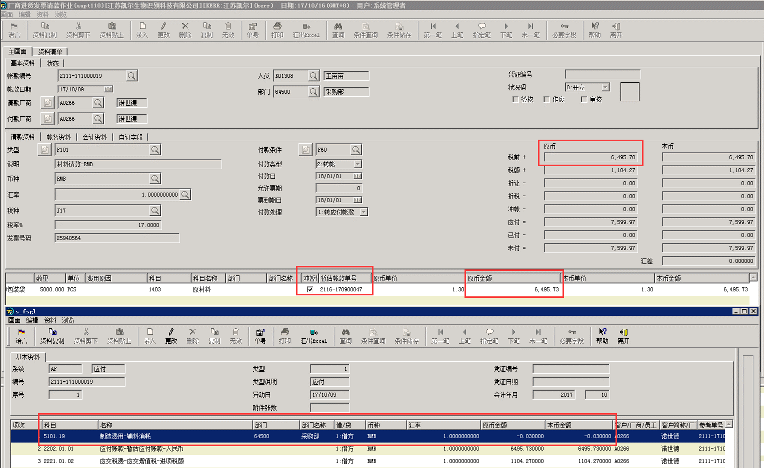

22、aapq104 AP有数量没有抓取到1241-170900001-5611-060008005

aapq104未抓到数量的入库单，在aapt110中，这几条无暂估单号。程序中新增这种情况的逻辑。

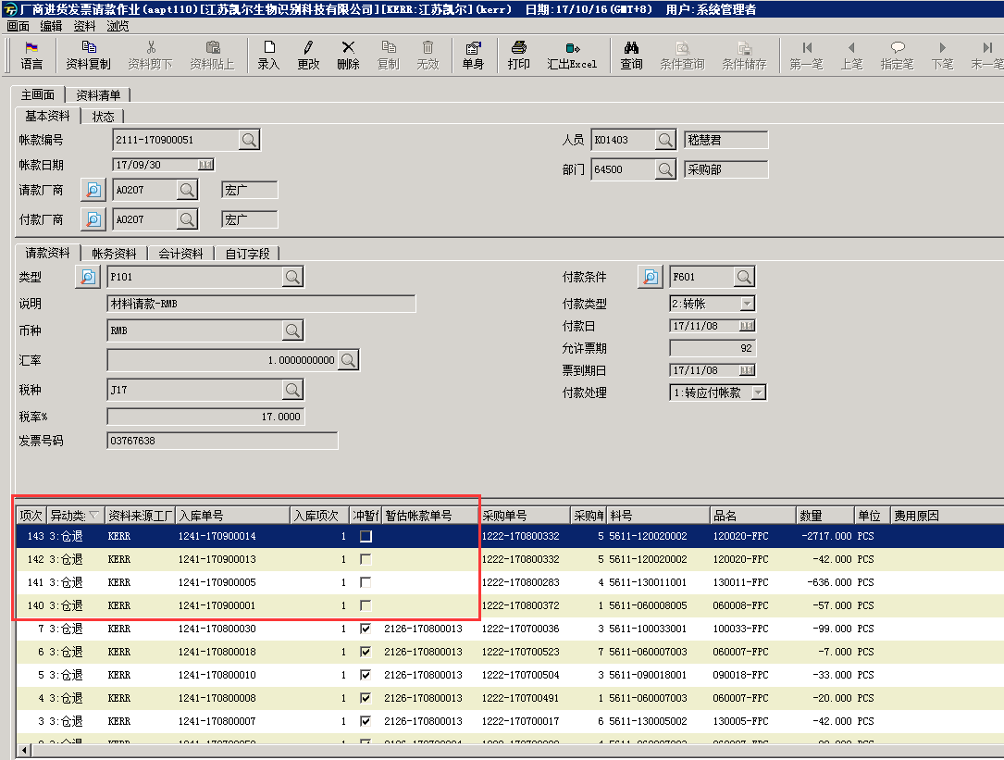

23、axrq191应收账龄单身增加未逾期栏位，且金额栏位按照系统设置显示小数位数

原来有逻辑，先已显示出来。
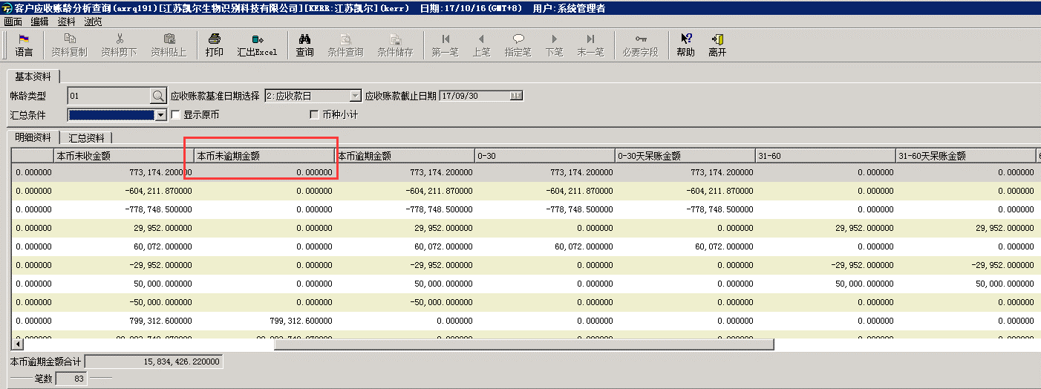

24、axct331中执行axcp331，没有默认带出默认月份与账套

现在执行整批转账，能够带出作业上的期别和帐套。
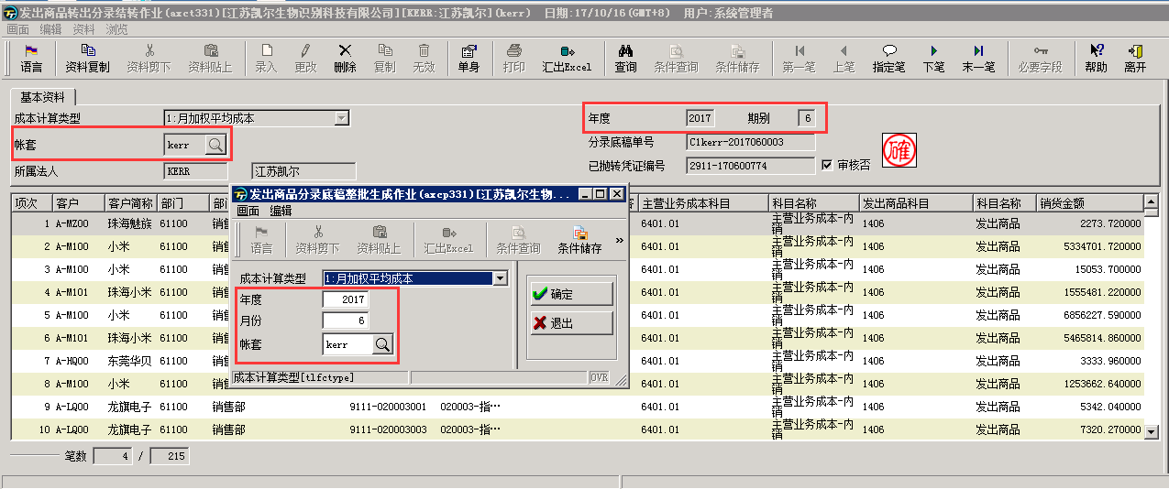

25、axcq802查询后，不关闭程式的前提下，重新查询，界面上的资料没有清除，不能下条件

重新查询，会清除当前画面，并清空之前查出的数据。

26、axrt400中输入冲账日期，但是会提示axr-405的错误讯息，能否只卡控出aza17的币种，其他不卡控，烦请评估是否可修改

现在在输入日期时候，只有币种不是aza17时，才会判断录入的日期是否小于月底重评价年度月份。是aza17时，不做此判断。

